Диаграмма состояний и переходов
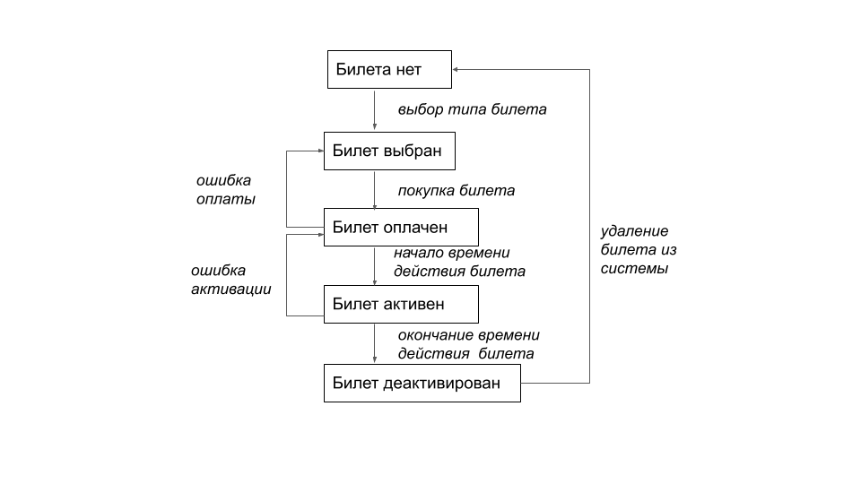
https://www.bvg.de/de/abos-und-tickets (приложение этого сайта на мобильных устройств)

